연구환경비
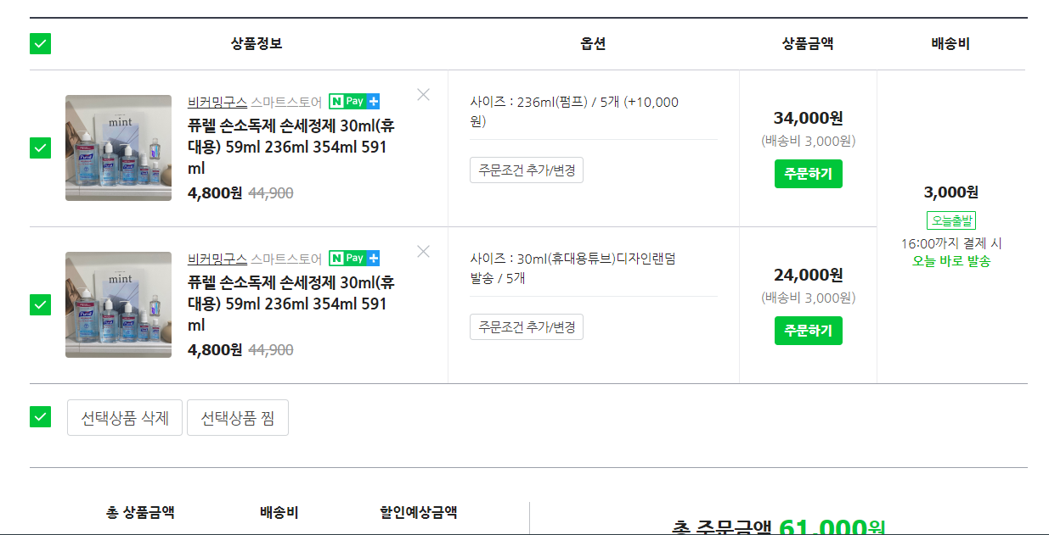
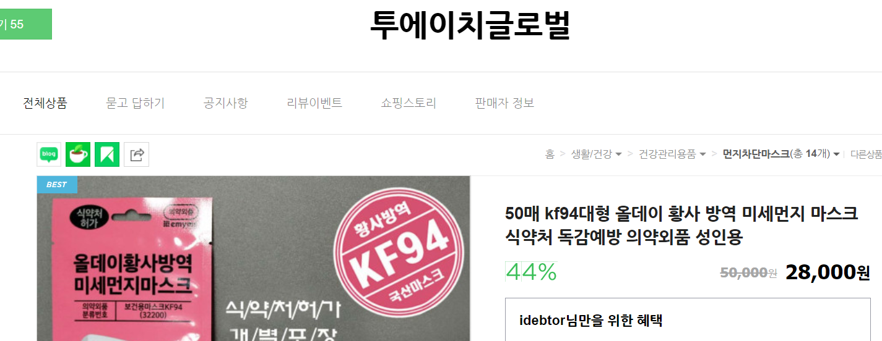
퓨렐 손소독제 손세정제 30ml(휴대용) | 5 | 34000
퓨렐 손소독제 손세정제 236ml | 4 | 19200
50매 K94대형 올데이 황사방역 마스크 | 1 | 20500
누리케어 손소독 티슈 데이온 30매x12 | 1 | 28000
 | 합계 | 101700

재료비
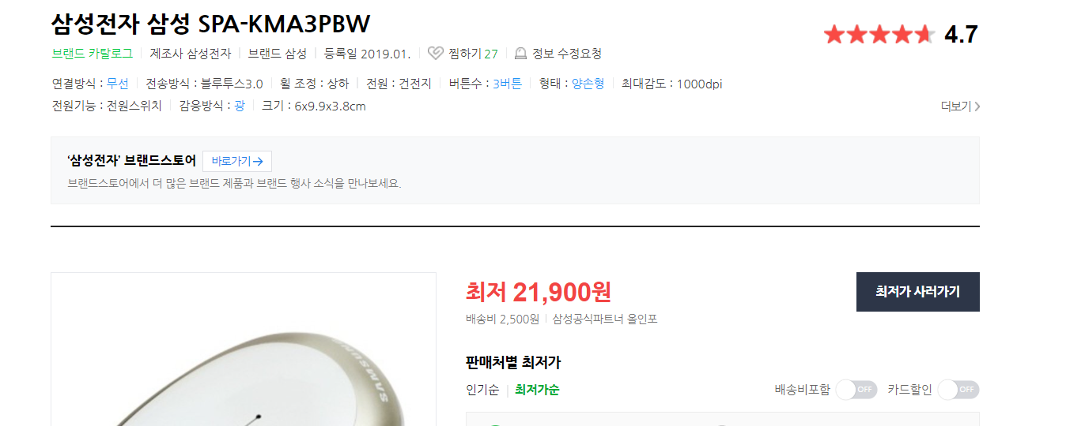
Logitech Streaming Cam 흰색 | 1 | ₩156,790
매틴 MA778 카메라 삼각대 | 1 | ₩36,400
샌디스크 USB 512G | 3 | ₩267,600
삼성전자 삼성 SPA-KMA3PBW | 1 | ₩24,400
합계 |  | ₩485,190

